Bug_1
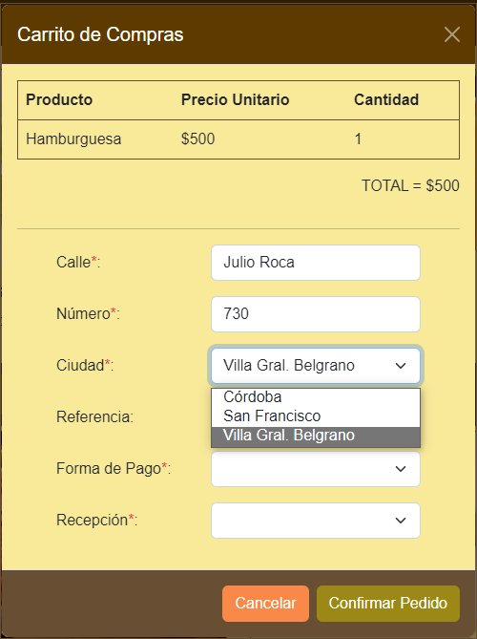

Bug_2


Bug_3
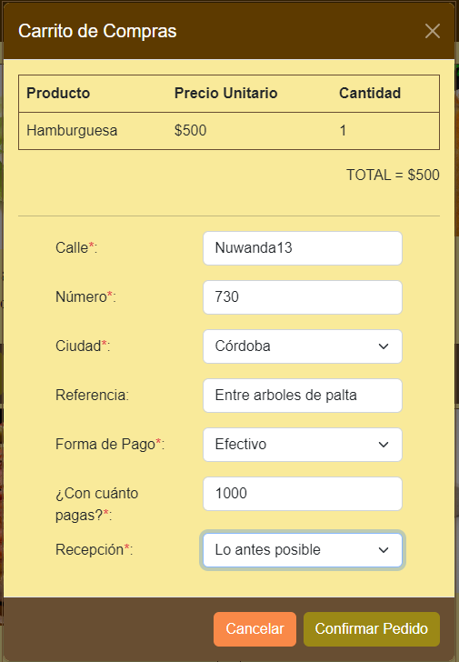



Bug_4
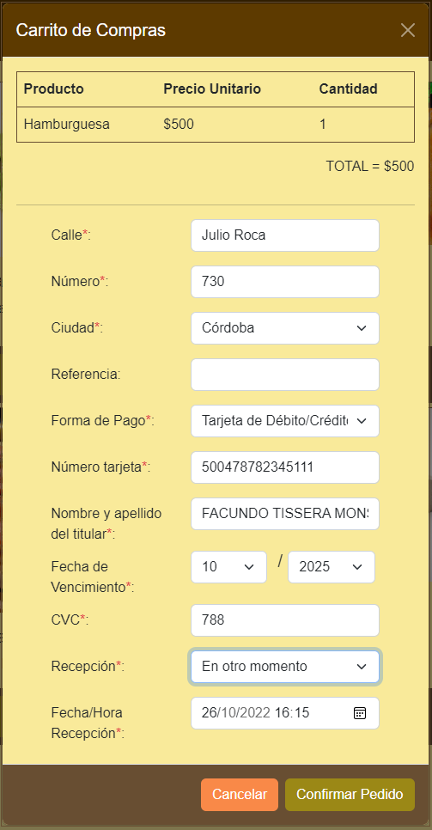

TARJETA CON 15 DIGITOS

Bug_5


